Баг-репорты
ID | Название БР | Приоритет | Статус | Предусловия | Шаги воспроизведения | Ожидаемый результат | Фактический результат | Окружение | Комментарий
ЯС-1 | На экране «Статус заказа» длинные значения без пробелов не переносятся и нарушают вёрстку блока данных пользователя | Средний | Открыт | 1. Открыт тестовый стенд веб-приложения «Яндекс Самокат». 2. Пользователь находится на экране «Статус заказа». 3. Введён существующий номер заказа. 4. Заказ создан с длинными строковыми значениями без пробелов (например, в полях «Имя», «Фамилия», «Комментарий», «Телефон»). | 1. Перейти на экран «Статус заказа». 2. Ввести номер заказа, содержащего длинные значения без пробелов. 3. Дождаться отображения блока «Данные заказа пользователя». 4. Просмотреть отображение текстовых полей в блоке данных. | Длинные текстовые значения без пробелов переносятся на следующую строку и не нарушают вёрстку блока данных пользователя. | Длинные текстовые значения без пробелов не переносятся, выходят за границы блока и накладываются друг на друга, нарушая читаемость данных. | ОС: Windows 11 pro Браузер: Google Ghrome Версия: 143.0.7499.193 Разрешение: 1920x1080, 1280x720 ОС: Windows 11 pro Браузер: Яндекс браузер Версия: 25.12.1.1134 (64-bit) Разрешение: 1920x1080, 1280x720 | 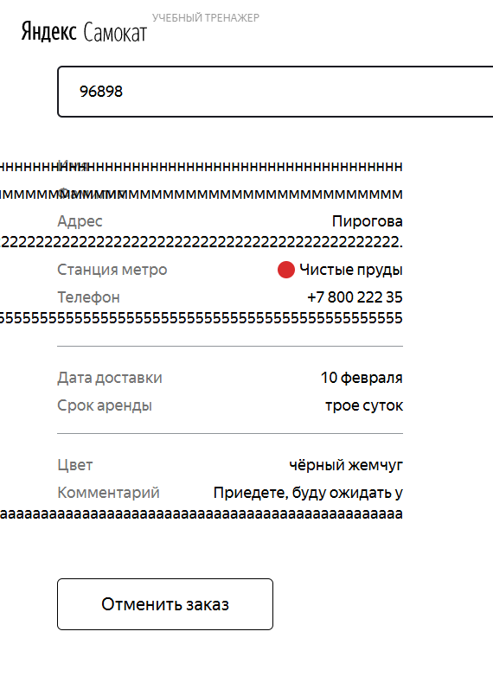
ЯС-2 | В цепочке статусов заказа длинное имя курьера не переносится на вторую строку | Стандартный | Открыт | 1. Открыт тестовый стенд веб-приложения. 2. В системе создан курьер 3. Курьер назначен на заказ 4. Имя курьера превышает длину одной строки в интерфейсе | 1. Открыть лендинг сервиса аренды самокатов 2. Нажать на кнопку «Статус заказа» в шапке 3. Ввести корректный номер заказа 4. Нажать Enter 5. Дождаться отображения цепочки статусов 6. Обратить внимание на статус «Курьер едет к вам» с длинным именем курьера | В цепочке статусов заказа, если имя курьера не умещается в одну строку, текст переносится на вторую строку и полностью отображается в пределах блока. | В цепочке статусов заказа длинное имя курьера не переносится на вторую строку: текст обрезается и/или выходит за границы блока. | ОС: Windows 11 pro Браузер: Google Ghrome Версия: 143.0.7499.193 Разрешение: 1920x1080, 1280x720 ОС: Windows 11 pro Браузер: Яндекс браузер Версия: 25.12.1.1134 (64-bit) Разрешение: 1920x1080, 1280x720 | 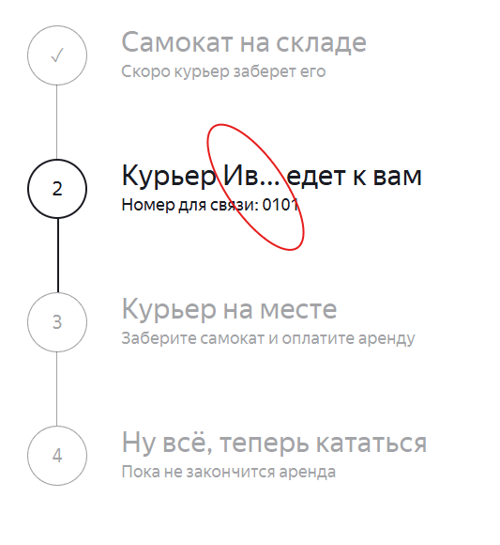
ЯС-3 | При завершении заказа статус «Курьер на месте» пропускается, заказ сразу переходит в статус «Ну всё, теперь кататься» | Критический | Открыт | 1. Открыт тестовый стенд веб-приложения 2. Создан заказ 3. В системе создан курьер 4. Курьер назначен на заказ 5. Заказ находится в статусе «Курьер едет к вам» | 1. Открыть экран «Статус заказа» 2. Ввести номер существующего заказа 3. Убедиться, что активен статус «Курьер едет к вам» 4. Попытаться перевести заказ в статус «Курьер на месте»: - через API PUT /api/v1/orders/finish/{id} - либо изменением данных заказа в БД (inDelivery = false, finished = false) 5. Обновить страницу статуса заказа | После завершения заказа курьером: - активируется статус «Курьер на месте» - статус выделен чёрным цветом - под статусом отображается подпись «Заберите самокат и оплатите аренду» | После завершения заказа: - статус «Курьер на месте» не активируется - заказ сразу переходит в статус «Ну всё, теперь кататься» - статус 3 визуально присутствует в цепочке, но никогда не становится активным | ОС: Windows 11 pro Браузер: Google Ghrome Версия: 143.0.7499.193 Разрешение: 1920x1080 ОС: Windows 11 pro Браузер: Яндекс браузер Версия: 25.12.1.1134 (64-bit) Разрешение: 1920x1080, 1280x720
ЯС-4 | Кнопка «Заказать» смещена влево относительно кнопки «Посмотреть» | Желательный | Открыт | 1. Открыт тестовый стенд веб-приложения «Яндекс Самокат». 2. Пользователь находится на главной странице лендинга. 3. Страница загружена в десктопном браузере. | 1. Открыть главную страницу веб-приложения. 2. Обратить внимание на блок с кнопками в правой верхней части экрана. 3. Сравнить визуальное расположение кнопок «Заказать» и «Посмотреть» с макетом в Figma. | Кнопка «Заказать» расположена строго над кнопкой «Посмотреть». Обе кнопки выровнены по одной вертикали (одинаковый отступ слева). | Кнопка «Заказать» расположена левее кнопки «Посмотреть». Кнопки не выровнены по одной вертикали. | ОС: Windows 11 pro Браузер: Google Ghrome Версия: 143.0.7499.193 Разрешение: 1920x1080 ОС: Windows 11 pro Браузер: Яндекс браузер Версия: 25.12.1.1134 (64-bit) Разрешение: 1920x1080, 1280x720
ЯС-5 | В модальном окне «Хотите отменить заказ?» кнопки «Назад» и «Отменить» уменьшенного размера | Желательный | Открыт | 1. Открыт тестовый стенд, есть созданный заказ (чтобы была кнопка “Отменить заказ”). | 1. Открыть страницу статуса заказа 2. Нажать кнопку «Отменить заказ». 3. Сравнить размеры кнопок «Назад» и «Отменить» с макетом Figma. | Кнопки «Назад» и «Отменить» имеют одинаковую ширину и не выглядят уменьшенными. | На тестовом стенде кнопки уменьшенного размера | ОС: Windows 11 pro Браузер: Google Ghrome Версия: 143.0.7499.193 Разрешение: 1920x1080
ЯС-6 | При нажатии Enter в поле «Номер заказа» не выполняется запрос на получение статуса заказа | Средний | Открыт | 1. Нажать на кнопку "Статус заказа" в правом верхнем углу | 1. Ввести корректный номер заказа в поле «Номер заказа» 2. Нажать клавишу Enter | Отправляется запрос, отображается экран со статусом заказа | Ничего не происходит. Запрос не выполняется | ОС: Windows 11 pro Браузер: Google Ghrome Версия: 143.0.7499.193 Разрешение: 1920x1080, 1280x720 ОС: Windows 11 pro Браузер: Яндекс браузер Версия: 25.12.1.1134 (64-bit) Разрешение: 1920x1080, 1280x720
ЯС-7 | В Google Chrome заказ не оформляется после нажатия кнопки «Заказать» | Блокирующий | Открыт | 1. Открыт тестовый стенд веб-приложения «Яндекс Самокат». 2. Пользователь находится на экране оформления заказа. 3. Все обязательные поля заполнены валидными данными. | 1. Заполнить форму оформления заказа (Имя, Фамилия, Адрес, Телефон, Дата доставки, Срок аренды). 2. Нажать кнопку «Заказать». 3. Если появляется модальное окно «Хотите оформить заказ?», нажать кнопку «Да». | Заказ оформляется. Отображается всплывающее окно с текстом: «Номер заказа NNNNN. Запишите его: пригодится, чтобы отслеживать статус». Доступна кнопка «Посмотреть статус». | Заказ не оформляется. Окно с номером заказа не появляется. При появлении модального окна «Хотите оформить заказ?» нажатие «Да» не приводит к оформлению заказа. | ОС: Windows 11 pro Браузер: Google Ghrome Версия: 143.0.7499.193 Разрешение: 1920x1080, 1280x720 | Поведение отличается в зависимости от браузера. В Google Chrome оформление заказа не происходит. В Яндекс Браузере при нажатии на кнопку «Да» заказ оформляется, несмотря на наличие лишнего модального окна (см. баг ЯС-41).
ЯС-8 | Для одного номера заказа (track) создаются несколько записей в таблице Orders (разные id), из-за чего операции finish работают нестабильно | Блокирующий | Открыт | 1. Открыт тестовый стенд веб-приложения «Яндекс Самокат». 2. Создан курьер в системе (например, courierId = 2). 3. Есть инструмент для отправки запросов (Postman) и доступ к БД Postgres (psql). | 1. Создать заказ через API: POST /api/v1/orders → получить track (например, 280953). 2. Получить заказ по треку: GET /api/v1/orders/track?t=280953 3.Выполнить проверку в БД: SELECT id, track, "createdAt" FROM "Orders" WHERE track = 280953 ORDER BY id DESC; | Для одного track существует одна запись заказа в Orders (один id). track однозначно идентифицирует заказ. | Для одного track = 280953 существует две записи в Orders: id=8, createdAt=2026-01-12 13:23:53+00 id=9, createdAt=2026-01-12 13:24:11+00 Из-за дубликатов дальнейшие операции (finish) могут возвращать ошибку/работать по разным id для одного и того же track. | ОС: Windows 11 pro Браузер: Google Ghrome Версия: 143.0.7499.193 Разрешение: 1920x1080, 1280x720 ОС: Windows 11 pro Браузер: Яндекс браузер Версия: 25.12.1.1134 (64-bit) Разрешение: 1920x1080, 1280x720 | Один track соответствует нескольким записям в таблице Orders, что приводит к неоднозначной идентификации заказа и нестабильной работе операции finish.
ЯС-9 | После окончания времени аренды статус заказа не меняется на «Время аренды кончилось» | Критический | Открыт | 1. Открыт тестовый стенд веб-приложения «Яндекс Самокат». 2. Заказ в статусе «Ну всё, теперь кататься» 3. В БД значение rent_end < now() | 1. Создать заказ с rentTime = N 2. Довести заказ до статуса «Ну всё, теперь кататься» 3. В БД дождаться/установить, чтобы updatedAt + rentTime < now() 4. Открыть экран «Статус заказа» 5. Ввести номер заказа | Статус меняется на «Время аренды кончилось» Под статусом отображается подпись «Скоро курьер заберёт самокат» | Статус не меняется Отображается предыдущий статус | ОС: Windows 11 pro Браузер: Google Ghrome Версия: 143.0.7499.193 Разрешение: 1920x1080, 1280x720 ОС: Windows 11 pro Браузер: Яндекс браузер Версия: 25.12.1.1134 (64-bit) Разрешение: 1920x1080, 1280x720 | В БД зафиксировано, что время аренды истекло (updatedAt + rentTime < now()), однако UI не переводит заказ в статус «Время аренды кончилось» и не отображает подпись «Скоро курьер заберёт самокат», как указано в требованиях. Это связано с багом ЯС-8
ЯС-10 | Отменённый через UI заказ не удаляется из системы и остаётся доступен для просмотра по номеру | Критический | Открыт | 1. Создан новый заказ 2. Заказ не передан курьеру. 3. Кнопка «Отменить заказ» доступна.. | 1. Открыть тестовый стенд веб-приложения «Яндекс Самокат». 2. Создать новый заказ (через UI или POST /api/v1/orders с валидным JSON). 3. Открыть страницу статуса заказа. 4. Нажать кнопку «Отменить заказ». 5. В модальном окне подтверждения нажать «Отменить». 6. Убедиться, что отображается сообщение «Заказ отменён». 7. Нажать кнопку «Хорошо». 8. Убедиться, что выполнен редирект на главную страницу. 9. Ввести номер ранее отменённого заказа в поле ввода. 10. Нажать «Посмотреть». | После отмены заказ удаляется из системы. При вводе номера отменённого заказа отображается сообщение: «Такого заказа нет. Точно верный номер?» Данные заказа и цепочка статусов не отображаются. | Отменённый заказ отображается в UI. Отображаются: данные заказа; цепочка статусов; активный статус (например, «Курьер задерживается»). В базе данных заказ не удалён, флаг cancelled = false.. | ОС: Windows 11 pro Браузер: Google Ghrome Версия: 143.0.7499.193 Разрешение: 1920x1080, 1280x720 ОС: Windows 11 pro Браузер: Яндекс браузер Версия: 25.12.1.1134 (64-bit) Разрешение: 1920x1080, 1280x720 | При отмене заказа напрямую через базу данных (cancelled = true, finished = true) заказ корректно становится недоступным. Проблема воспроизводится только при отмене через UI.
ЯС-11 | Модальное окно «Заказ отменён» занимает слишком большую область экрана | Стандартный | Открыт | 1. Открыт тестовый стенд Яндекс Самокат 2. Существует заказ со статусом, позволяющим отмену 3. Используется браузер Chrome 4. Разрешение экрана: 1280×720 | 1. Открыть страницу статуса заказа 2. Ввести номер существующего заказа (например, 948053) 3. Нажать кнопку «Посмотреть» 4. Нажать кнопку «Отменить заказ» 5. В модальном окне подтверждения нажать кнопку «Отменить» | Отображается компактное модальное окно с текстом «Заказ отменён» Модальное окно: - имеет прямоугольную форму - визуально выделено рамкой - расположено по центру экрана - не занимает большую часть экрана | Отображается модальное окно с текстом «Заказ отменён» Модальное окно: - занимает большую часть экрана - визуально выглядит как полноэкранный блок - не имеет чётко выраженной рамки | ОС: Windows 11 pro Браузер: Google Ghrome Версия: 143.0.7499.193 Разрешение: 1280x720 ОС: Windows 11 pro Браузер: Яндекс браузер Версия: 25.12.1.1134 (64-bit) Разрешение: 1920x1080, 1280x720 | 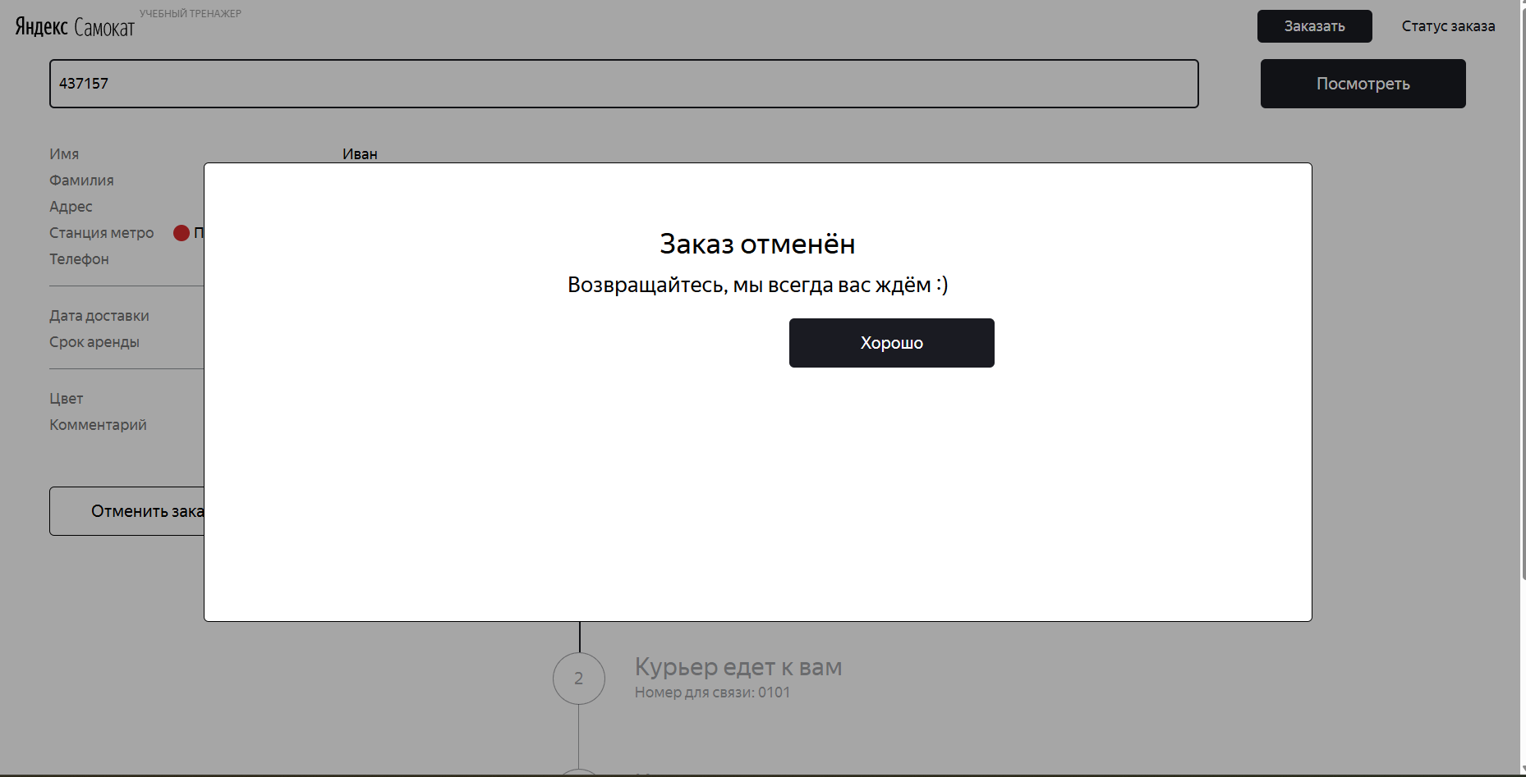
ЯС-12 | На экране «Статус заказа» отображается кнопка Go, отсутствующая в требованиях и макетах | Стандартный | Открыт | 1. Открыт тестовый стенд веб-приложения «Яндекс Самокат» 2. Пользователь находится на лендинге | 1. Открыть главную страницу приложения «Яндекс Самокат». 2. В шапке лендинга в правом верхнем углу нажать на кнопку «Статус заказа». 3. Обратить внимание на область ввода номера заказа. | На экране «Статус заказа» отображается только поле ввода номера заказа. Отправка номера заказа осуществляется нажатием клавиши Enter, без отображения дополнительных кнопок. | Рядом с полем ввода «Введите номер заказа» отображается кнопка Go. | ОС: Windows 11 pro Браузер: Google Ghrome Версия: 143.0.7499.193 Разрешение: 1920x1080, 1280x720
ЯС-13 | В поле ввода номера заказа в шапке лендинга отображается плейсхолдер «Введите номер заказа» вместо "Номер заказа" | Желательный | Открыт | 1. Открыт тестовый стенд веб-приложения «Яндекс Самокат» 2. Пользователь находится на лендинге | 1. В шапке лендинга нажать кнопку «Статус заказа». | В поле ввода отображается плейсхолдер «Номер заказа» | В поле ввода отображается плейсхолдер «Введите номер заказа». | ОС: Windows 11 pro Браузер: Google Ghrome Версия: 143.0.7499.193 Разрешение: 1920x1080, 1280x720
ЯС-14 | Цепочка статусов заказа отображается со смещением вниз | Средний | Открыт | 1. Существует заказ с корректным номером 2. Пользователь находится на странице экрана статуса заказа | 1. Открыть главную страницу сервиса 2. Нажать на кнопку «Статус заказа» в шапке лендинга 3. Ввести корректный номер заказа 4. Перейти на страуницу экрана статуса заказа 5. Дождаться отображения экрана статуса заказа | Цепочка статусов заказа отображается без вертикального смещения, выровнена относительно блока с данными пользователя и сохраняет визуальную иерархию экрана. | Цепочка статусов заказа отображается ниже ожидаемого положения, визуально смещена вниз страницы, из-за чего нарушается визуальная иерархия экрана. | ОС: Windows 11 pro Браузер: Яндекс браузер Версия: 25.12.1.1134 (64-bit) Разрешение: 1920x1080 | 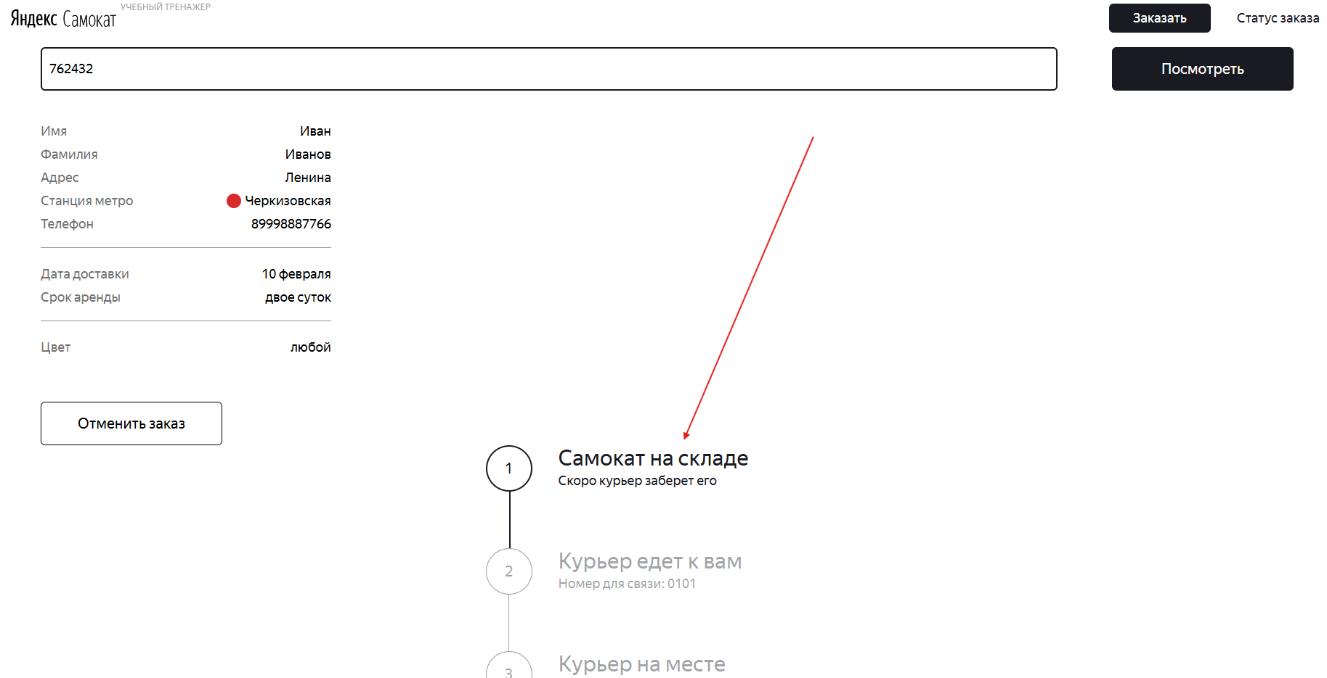
ЯС-15 | Сообщение «Такого заказа нет»: на иллюстрации отсутствуют элементы дороги (две диагональные линии) | Желательный | Открыт | 1. Открыт тестовый стенд веб-приложения Яндекс Самокат 2. Пользователь находится на экране «Статус заказа». 3. Введен неккоректный номер заказа | 1. Ввести неккоректный номер заказа 2. Обратить внимание на иллюстрацию блока "Сообщение об ошибке" | Отображается разбитый самокат лежащим на дороге Присутствуют элементы дороги (две диагональные линии) | В блоке сообщения об ошибке «Такого заказа нет» отображается иллюстрация разбитого самоката, но без элементов дороги — отсутствуют две диагональные линии. | ОС: Windows 11 pro Браузер: Google Ghrome Версия: 143.0.7499.193 Разрешение: 1920x1080, 1280x720 ОС: Windows 11 pro Браузер: Яндекс браузер Версия: 25.12.1.1134 (64-bit) Разрешение: 1920x1080, 1280x720
ЯС-16 | Логотип в шапке отображается слитно «СамокатЯндекс» вместо «Яндекс Самокат» на экране «Статус заказа», когда активен статус 2 («Курьер едет к вам») | Средний | Открыт | 1. Открыт тестовый стенд веб-приложения Яндекс Самокат 2. Открыт экран «Статус заказа». 3. Есть заказ, у которого текущий статус = 2 («Курьер <имя> едет к вам»). 4. Пользователь ввёл корректный номер заказа и открыл его статус | 1. Открыть экран «Статус заказа». 2. Ввести корректный номер заказа, у которого текущий статус — 2 («Курьер едет к вам»). 3 .Нажать кнопку «Посмотреть». 4. Обратить внимание на логотип в шапке страницы. | В шапке отображается логотип «Яндекс Самокат» (два слова, корректный порядок и разделение пробелом). | В шапке логотип отображается слитно и в обратном порядке: «СамокатЯндекс» (без пробела), вместо «Яндекс Самокат». | ОС: Windows 11 pro Браузер: Google Ghrome Версия: 143.0.7499.193 Разрешение: 1920x1080, 1280x720 ОС: Windows 11 pro Браузер: Яндекс браузер Версия: 25.12.1.1134 (64-bit) Разрешение: 1920x1080, 1280x720
ЯС-17 | В статусе «Ну всё, теперь кататься» время окончания аренды отображается на 1 минуту меньше расчётного | Критический | Открыт | 1. Открыт тестовый стенд веб-приложения «Яндекс Самокат». 2. Существует заказ со статусом «Ну всё, теперь кататься». 3. Заказ не отменён. 4. Известны данные о моменте передачи самоката и сроке аренды. Пример: orderId = 3, track = 200515. | 1. Открыть лендинг сервиса «Яндекс Самокат». 2. В шапке нажать «Статус заказа». 3. Ввести номер заказа 200515 и нажать кнопку «Посмотреть». 4. Дождаться загрузки экрана статуса заказа. 5. Обратить внимание на активный статус «Ну всё, теперь кататься». 6. Обратить внимание на подпись «Аренда закончится…». | Время окончания аренды рассчитывается как сумма момента передачи самоката пользователю и срока аренды в сутках с учётом московского времени и отображается без расхождений с расчётным значением. Для заказа id = 3: deliveryDate = 2026-01-17 12:09:04 UTC rentTime = 5 суток расчётное время окончания аренды (MSK): 22.01.2026 15:09 В UI должно отображаться: «Аренда закончится в следующий четверг, в 15:09». | В UI отображается: «Аренда закончится в следующий четверг, в 15:08». Фактически отображаемое время окончания аренды на 1 минуту меньше расчётного значения (15:09). | ОС: Windows 11 pro Браузер: Google Ghrome Версия: 143.0.7499.193 Разрешение: 1920x1080, 1280x720 ОС: Windows 11 pro Браузер: Яндекс браузер Версия: 25.12.1.1134 (64-bit) Разрешение: 1920x1080, 1280x720 | Проверка выполнена с использованием данных из БД. Для заказа id = 3 из БД получены deliveryDate (момент передачи самоката пользователю) и rentTime. Ожидаемое время окончания аренды рассчитано как deliveryDate + rentTime (суток) с учётом московского времени. Фактически в UI отображается 15:08, что на 1 минуту меньше расчётного значения 15:09. Правило округления времени в требованиях не описано.
ЯС-18 | На экране «Для кого самокат» кнопка названа «Далее» вместо «Дальше» | Желательный | Открыт | 1. Открыт тестовый стенд веб-приложения Яндекс Самокат 2. Пользователь находится на экране «Сделать заказ» , форма «Для кого самокат». | 1. Открыть лендинг сервиса. 2. Нажать кнопку «Заказать». 3. Перейти на экран «Для кого самокат». 4. Обратить внимание на текст кнопки перехода к следующей форме. | На экране отображается кнопка с текстом «Дальше» | На экране отображается кнопка с текстом «Далее». | ОС: Windows 11 pro Браузер: Google Ghrome Версия: 143.0.7499.193 Разрешение: 1920x1080, 1280x720 ОС: Windows 11 pro Браузер: Яндекс браузер Версия: 25.12.1.1134 (64-bit) Разрешение: 1920x1080, 1280x720
ЯС-19 | Поле «Фамилия» принимает значение длиной более 15 символов без отображения ошибки валидации | Средний | Открыт | 1. Открыт тестовый стенд веб-приложения Яндекс Самокат 2. Пользователь находится на экране «Сделать заказ» , форма «Для кого самокат». | 1. Открыть лендинг сервиса. 2. Нажать кнопку «Заказать». 3. Перейти на экран «Для кого самокат». 4. В поле «Фамилия» ввести строку длиной более 15 символов, например: ИвановИвановИвановИвановИванов 5. Снять фокус с поля | Максимальная допустимая длина поля «Фамилия» — 15 символов. При вводе значения длиной более 15 символов должно отображаться сообщение об ошибке «Введите корректную фамилию». Поле должно подсвечиваться красным. Пользователь не должен иметь возможности перейти к следующему шагу. | Поле «Фамилия» принимает значение длиной более 15 символов. Сообщение об ошибке «Введите корректную фамилию» не отображается. Поле не подсвечивается красным. | ОС: Windows 11 pro Браузер: Google Ghrome Версия: 143.0.7499.193 Разрешение: 1920x1080, 1280x720 ОС: Windows 11 pro Браузер: Яндекс браузер Версия: 25.12.1.1134 (64-bit) Разрешение: 1920x1080, 1280x720
ЯС-20 | Поле «Адрес» отображает ошибку при вводе валидного значения длиной 50 символов | Средний | Открыт | 1. Открыт тестовый стенд веб-приложения Яндекс Самокат 2. Пользователь находится на экране «Сделать заказ» , форма «Для кого самокат». | 1. Открыть лендинг сервиса. 2. Нажать кнопку «Заказать». 3. Перейти на экран «Для кого самокат». 4. В поле «Адрес: куда привезти заказ» ввести строку длиной ровно 50 символов, например: Дом12Дом12Дом12Дом12Дом12Дом12Дом12Дом12Дом12Дом12 5. Снять фокус с поля | Допустимая длина поля «Адрес» — от 5 до 50 символов включительно. При вводе значения длиной 50 символов ошибка валидации не должна отображаться. Поле не должно подсвечиваться красным. Пользователь должен иметь возможность продолжить оформление заказа. | Поле «Адрес» подсвечивается красным. Отображается сообщение об ошибке «Введите корректный адрес». Значение длиной 50 символов считается невалидным. | ОС: Windows 11 pro Браузер: Google Ghrome Версия: 143.0.7499.193 Разрешение: 1920x1080, 1280x720 ОС: Windows 11 pro Браузер: Яндекс браузер Версия: 25.12.1.1134 (64-bit) Разрешение: 1920x1080, 1280x720 | При вводе адреса длиной ровно 50 символов отображается ошибка валидации, несмотря на то что значение соответствует требованиям по длине.
ЯС-21 | Отсутствует валидация обязательного поля «Адрес»: возможен переход дальше с пустым значением | Критический | Открыт | 1. Открыт тестовый стенд веб-приложения Яндекс Самокат 2. Пользователь находится на экране «Сделать заказ» , форма «Для кого самокат». | 1. Перейти на шаг «Для кого самокат». 2. Оставить поле «Адрес: куда привезти заказ» пустым 3. Заполнить остальные обязательные поля. 4. Нажать кнопку «Далее». | Поле «Адрес» является обязательным. При пустом значении поле подсвечивается красным; отображается сообщение об ошибке «Введите корректный адрес»; переход к следующему шагу недоступен. | Ошибка валидации для поля «Адрес» не отображается. Поле принимает пустое значение Пользователь может перейти на следующий шаг оформления заказа. | ОС: Windows 11 pro Браузер: Google Ghrome Версия: 143.0.7499.193 Разрешение: 1920x1080, 1280x720 ОС: Windows 11 pro Браузер: Яндекс браузер Версия: 25.12.1.1134 (64-bit) Разрешение: 1920x1080, 1280x720 | Валидация минимальной длины адреса реализована корректно — при вводе значения менее 5 символов отображается ошибка «Введите корректный адрес» и переход на следующий шаг недоступен. При этом проверка обязательности поля отсутствует: при пустом значении или вводе только пробелов ошибка не отображается, переход на следующий шаг возможен.
ЯС-22 | Поле «Адрес» принимает значение, состоящее только из пробелов, и позволяет перейти на следующий шаг | Критический | Открыт | 1. Открыт тестовый стенд веб-приложения Яндекс Самокат 2. Пользователь находится на экране «Сделать заказ» , форма «Для кого самокат». | 1. Ввести валидные значения в поля «Имя», «Фамилия», «Телефон», "Станция метро" 2. В поле «Адрес» ввести несколько пробелов (например, 10). 3. Снять фокус с поля «Адрес». 4. Нажать кнопку «Далее». | Значение, состоящее только из пробелов, должно считаться невалидным. При снятии фокуса поле должно подсвечиваться красным. Должен отображаться текст ошибки «Введите корректный адрес». Переход на следующий шаг должен быть заблокирован. | Поле «Адрес» принимает значение, состоящее только из пробелов. Ошибка «Введите корректный адрес» не отображается. Кнопка «Далее» активна, переход на следующий шаг возможен. | ОС: Windows 11 pro Браузер: Google Ghrome Версия: 143.0.7499.193 Разрешение: 1920x1080, 1280x720 ОС: Windows 11 pro Браузер: Яндекс браузер Версия: 25.12.1.1134 (64-bit) Разрешение: 1920x1080, 1280x720
ЯС-23 | Некорректная обработка номера станции метро при создании заказа: API принимает несуществующие значения, UI отображает неверную станцию или не отображает её вовсе | Критический | Открыт | 1. Открыт тестовый стенд веб-приложения Яндекс Самокат 2. Есть доступ к API документации 3. Используется Postman для работы с API | 1. Выполнить запрос GET /api/v1/stations/search (без параметров или с параметром s) и убедиться, что список станций метро содержит конечное количество записей (максимальный номер ≈ 237). 2. Создать заказ через POST /api/v1/orders, указав в теле запроса значение metroStation, которое: а) существует в списке станций (например, 201 — Лесопарковая); б) не существует в списке станций (например, 2000); в) существует, но ближе к концу списка (например, 226 — Площадь Гагарина). 3. Получить track созданного заказа. 4. Открыть тестовый стенд веб-приложения. 5. Ввести номер заказа (track) в поле поиска заказа. 6. Посмотреть, какая станция метро отображается в UI. | Поле metroStation должно: принимать только значения, существующие в списке станций, возвращаемом API; отклонять запросы с несуществующим номером станции (4xx); В UI должна отображаться ровно та станция метро, номер которой был передан при создании заказа. При некорректном значении станции заказ не должен создаваться. | API принимает любые значения metroStation, включая несуществующие. В UI наблюдается некорректное поведение: отображается другая станция метро, не соответствующая переданному номеру; номер станции может «сдвигаться» (например, 201 → отображается 214); для некоторых валидных номеров станций поле «Станция метро» не отображается вовсе; при передаче несуществующего номера станции заказ создаётся, но станция метро в UI отсутствует. Поведение нестабильно и непредсказуемо. | ОС: Windows 11 pro Браузер: Google Ghrome Версия: 143.0.7499.193 Разрешение: 1920x1080, 1280x720 ОС: Windows 11 pro Браузер: Яндекс браузер Версия: 25.12.1.1134 (64-bit) Разрешение: 1920x1080, 1280x720 | При создании заказа через API поле metroStation обрабатывается некорректно: в UI отображается станция со следующим номером (+1). Вероятно, ошибка в сопоставлении индекса станции между backend и frontend. Обнаружена системная проблема: API принимает несуществующие номера станций метро и возвращает некорректные данные в UI (смещение, отсутствие или подмена станции). Баг воспроизводится стабильно при разных значениях metroStation, затрагивает целостность данных заказа. Изначально рассматривал выявленные проявления как отдельные дефекты. В ходе анализа установил, что все они являются следствием отсутствия валидации значения metroStation на стороне API и некорректного маппинга станции метро при отображении в UI, поэтому объединил наблюдения в один системный баг.
ЯС-24 | Поле «Телефон» принимает номер 12 цифр без знака «+» | Критический | Открыт | 1. Открыт тестовый стенд веб-приложения «Яндекс Самокат» 2. Открыт экран «Сделать заказ» | 1. Перейти на экран «Сделать заказ» 2. В поле «Телефон» ввести значение 891788888888 (12 цифр, без знака «+») 3. Убрать фокус с поля 4. Попытаться перейти на следующий шаг оформления заказа | Поле подсвечивается красным Отображается сообщение «Введите корректный телефон» Переход на следующий шаг невозможен | Поле принимает значение из 12 цифр без знака «+» Ошибка не отображается Переход на следующий шаг возможен | ОС: Windows 11 pro Браузер: Google Ghrome Версия: 143.0.7499.193 Разрешение: 1920x1080, 1280x720 ОС: Windows 11 pro Браузер: Яндекс браузер Версия: 25.12.1.1134 (64-bit) Разрешение: 1920x1080, 1280x720
ЯС-25 | Поле «Телефон» принимает номер со знаком «+» и 10 цифр | Критический | Открыт | 1. Открыт тестовый стенд веб-приложения «Яндекс Самокат» 2. Открыт экран «Сделать заказ» | 1. Перейти на экран «Сделать заказ» 2. В поле «Телефон» ввести значение +79178888888 (11 символов, включая «+») 3. Убрать фокус с поля 4. Попытаться перейти на следующий шаг | Поле подсвечивается красным Отображается сообщение «Введите корректный телефон» Переход на следующий шаг невозможен | Поле принимает номер с недостаточной длиной Сообщение об ошибке отсутствует Переход на следующий шаг возможен | ОС: Windows 11 pro Браузер: Google Ghrome Версия: 143.0.7499.193 Разрешение: 1920x1080, 1280x720 ОС: Windows 11 pro Браузер: Яндекс браузер Версия: 25.12.1.1134 (64-bit) Разрешение: 1920x1080, 1280x720
ЯС-26 | Поле «Телефон» принимает номер со знаком «+» и 12 цифр | Критический | Открыт | 1. Открыт тестовый стенд веб-приложения «Яндекс Самокат» 2. Открыт экран «Сделать заказ» | 1. Перейти на экран «Сделать заказ» 2. В поле «Телефон» ввести значение +791788888888 (13 символов) 3. Убрать фокус с поля 4. Попытаться перейти на следующий шаг оформления заказа | Поле подсвечивается красным Отображается сообщение «Введите корректный телефон» Переход на следующий шаг невозможен | Поле принимает номер превышающей длины Ошибка не отображается Переход на следующий шаг возможен | ОС: Windows 11 pro Браузер: Google Ghrome Версия: 143.0.7499.193 Разрешение: 1920x1080, 1280x720 ОС: Windows 11 pro Браузер: Яндекс браузер Версия: 25.12.1.1134 (64-bit) Разрешение: 1920x1080, 1280x720
ЯС-27 | Можно выбрать сегодняшнюю дату в поле «Дата доставки» на экране «Про аренду» | Критический | Открыт | 1. Открыт тестовый стенд веб-приложения «Яндекс Самокат» 2. Пользователь находится на экране «Про аренду» | 1. Кликнуть на поле «Когда привезти самокат» 2. В календаре выбрать сегодняшнюю дату 3. Заполнить остальные обязательные поля корректно 4. Нажать кнопку «Заказать» | Выбор даты раньше завтрашнего дня невозможен Кнопка «Заказать» недоступна или Отображается ошибка: «Введите корректную дату доставки» Заказ не оформляется | Сегодняшняя дата выбирается Заказ успешно оформляется Появляется окно с номером заказа | ОС: Windows 11 pro Браузер: Google Ghrome Версия: 143.0.7499.193 Разрешение: 1920x1080, 1280x720 ОС: Windows 11 pro Браузер: Яндекс браузер Версия: 25.12.1.1134 (64-bit) Разрешение: 1920x1080, 1280x720 | По требованиям дата доставки должна быть ≥ завтрашнего дня, однако система позволяет выбрать сегодняшнюю дату и оформить заказ.
ЯС-28 | Можно выбрать прошедшую дату в поле «Дата доставки» на экране «Про аренду» | Критический | Открыт | 1. Открыт тестовый стенд веб-приложения «Яндекс Самокат» 2. Пользователь находится на экране «Про аренду» | 1. Кликнуть на поле «Когда привезти самокат» 2. В календаре выбрать прошедшую дату 3. Заполнить остальные обязательные поля корректно 4. Нажать кнопку «Заказать» | Прошлые даты недоступны для выбора Заказ не оформляется Отображается ошибка валидации | Прошлая дата выбирается Заказ успешно создаётся | ОС: Windows 11 pro Браузер: Google Ghrome Версия: 143.0.7499.193 Разрешение: 1920x1080, 1280x720 ОС: Windows 11 pro Браузер: Яндекс браузер Версия: 25.12.1.1134 (64-bit) Разрешение: 1920x1080, 1280x720 | Система не ограничивает выбор прошедших дат, что противоречит требованиям к полю «Дата доставки».
ЯС-29 | Нет ошибки при клике «Заказать», если поле «Дата доставки» пустое | Средний | Открыт | 1. Открыт тестовый стенд веб-приложения «Яндекс Самокат» 2. Пользователь находится на экране «Про аренду» 3. Поле "Дата доставки" оставлено пустым 4. Остальные обязательные поля заполнены корректно | 1. Оставить поле «Когда привезти самокат» пустым. 2. Нажать кнопку «Заказать». | Появляется ошибка валидации для поля даты доставки: подсветка поля красным текст ошибки: «Введите корректную дату доставки» Заказ не оформляется. | Кнопка «Заказать» не приводит ни к какому действию (нет реакции). Ошибка не отображается (нет подсветки/сообщения). | ОС: Windows 11 pro Браузер: Google Ghrome Версия: 143.0.7499.193 Разрешение: 1920x1080, 1280x720 ОС: Windows 11 pro Браузер: Яндекс браузер Версия: 25.12.1.1134 (64-bit) Разрешение: 1920x1080, 1280x720 | По требованиям при нажатии «Заказать» при некорректно заполненных обязательных полях должна появляться ошибка «Введите корректный <имя поля>». Для пустого поля «Дата доставки» обратная связь отсутствует — кнопка не реагирует, сообщение не выводится.
ЯС-30 | Отсутствует запрет на ручной ввод даты в поле «Дата доставки» | Критический | Открыт | 1. Открыт тестовый стенд веб-приложения «Яндекс Самокат» 2. Пользователь находится на экране «Про аренду» | 1. Установить фокус в поле «Когда привезти самокат» 2. Ввести дату вручную, например: 01.01.11111 3. Заполнить остальные обязательные поля 4. Нажать «Заказать» | Ручной ввод невозможен Значение не принимается Заказ не оформляется | Дата вводится вручную Значение принимается Заказ успешно оформляется | ОС: Windows 11 pro Браузер: Google Ghrome Версия: 143.0.7499.193 Разрешение: 1920x1080, 1280x720 ОС: Windows 11 pro Браузер: Яндекс браузер Версия: 25.12.1.1134 (64-bit) Разрешение: 1920x1080, 1280x720 | Согласно требованиям, ввод даты вручную запрещён, однако поле принимает произвольное текстовое значение.
ЯС-31 | Нет ошибки при клике «Заказать», если поле «Срок аренды» пустое | Средний | Открыт | 1. Открыт тестовый стенд веб-приложения «Яндекс Самокат» 2. Пользователь находится на экране «Про аренду» 3. Поле "Срок аренды" оставлено пустым 4. Остальные обязательные поля заполнены корректно | 1. Оставить поле «Срок аренды» пустым. 2. Нажать кнопку «Заказать». | Появляется ошибка валидации для поля даты доставки: подсветка поля красным текст ошибки: «Введите корректный срок аренды» Заказ не оформляется. | Кнопка «Заказать» не приводит ни к какому действию (нет реакции). Ошибка не отображается (нет подсветки/сообщения). | ОС: Windows 11 pro Браузер: Google Ghrome Версия: 143.0.7499.193 Разрешение: 1920x1080, 1280x720 ОС: Windows 11 pro Браузер: Яндекс браузер Версия: 25.12.1.1134 (64-bit) Разрешение: 1920x1080, 1280x720 | По требованиям при нажатии «Заказать» при некорректно заполненных обязательных полях должна появляться ошибка «Введите корректный <имя поля>». Для пустого поля «Срок аренды» обратная связь отсутствует — кнопка не реагирует, сообщение не выводится.
ЯС-32 | Календарь выбора даты доставки отображается по центру вместо правой стороны от поля «Когда привезти самокат» на экране «Про аренду» | Стандартный | Открыт | 1. Открыт тестовый стенд веб-приложения 2. Пользователь перешёл на форму «Про аренду» | 1. Перейти на экран «Про аренду». 2. Кликнуть на поле «Когда привезти самокат». 3. Обратить внимание на расположение выпадающего календаря. | Выпадающий календарь должен отображаться справа от поля «Когда привезти самокат» | Выпадающий календарь отображается по центру страницы и не выровнен справа относительно поля ввода даты «Когда привезти самокат». | ОС: Windows 11 pro Браузер: Google Ghrome Версия: 143.0.7499.193 Разрешение: 1920x1080, 1280x720 ОС: Windows 11 pro Браузер: Яндекс браузер Версия: 25.12.1.1134 (64-bit) Разрешение: 1920x1080, 1280x720 | 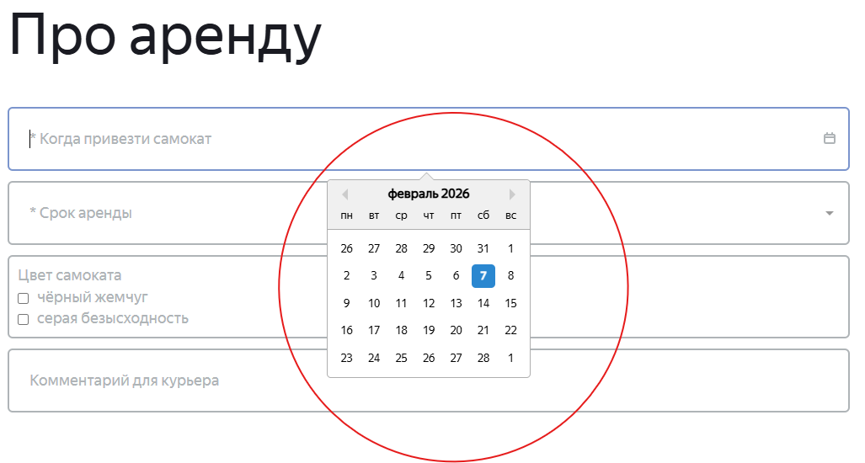
ЯС-33 | Выходные дни не подсвечиваются красным в календаре поля «Когда привезти самокат» на экране «Про аренду» | Средний | Открыт | 1. Открыт тестовый стенд веб-приложения 2. Пользователь перешёл на форму «Про аренду» | 1. Перейти на экран «Про аренду». 2. Кликнуть на поле «Когда привезти самокат». 3. Посмотреть отображение дней недели в календаре. | Выходные дни должны быть подсвечены красным цветом | Выходные дни (суббота и воскресенье) не выделены красным цветом, отображаются так же, как будние. | ОС: Windows 11 pro Браузер: Google Ghrome Версия: 143.0.7499.193 Разрешение: 1920x1080, 1280x720 ОС: Windows 11 pro Браузер: Яндекс браузер Версия: 25.12.1.1134 (64-bit) Разрешение: 1920x1080, 1280x720 | 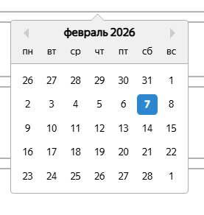
ЯС-34 | В поле «Комментарий для курьера» отсутствует проверка максимальной длины текста | Средний | Открыт | 1. Открыт тестовый стенд веб-приложения Яндекс Самокат 2. Пользователь находится на экране «Про аренду». 3. Все обязательные поля формы заполнены валидными данными. | 1. В поле «Комментарий для курьера» ввести строку длиной более 24 символов. 2. Снять фокус с поля. 3. Нажать кнопку оформления заказа. | При вводе комментария длиной более 24 символов: поле подсвечивается как некорректное; отображается сообщение об ошибке; оформление заказа невозможно до исправления значения. | Комментарий длиной более 24 символов принимается: поле не подсвечивается; сообщение об ошибке отсутствует; заказ успешно оформляется. | ОС: Windows 11 pro Браузер: Google Ghrome Версия: 143.0.7499.193 Разрешение: 1920x1080, 1280x720 ОС: Windows 11 pro Браузер: Яндекс браузер Версия: 25.12.1.1134 (64-bit) Разрешение: 1920x1080, 1280x720
ЯС-35 | Поле «Комментарий» принимает символы, не входящие в допустимый набор | Средний | Открыт | 1. Открыт тестовый стенд веб-приложения Яндекс Самокат 2. Пользователь находится на экране «Про аренду». 3. Все обязательные поля формы заполнены валидными данными. | 1. Перейти на экран «Про аренду». 2. В поле «Комментарий для курьера» поочерёдно ввести следующие значения, каждый раз очищая поле: - Комментарий-Комментарий (дефис) - Комментарий№% (спецсимволы) - Комментарий+ (математический символ) - Comment (латиница) 3. После каждого ввода убирать фокус с поля. 4. Нажать кнопку оформления заказа. | Поле должно принимать только: русские буквы, цифры, пробел, тире, точка, запятая. При вводе других символов: поле подсвечивается красным отображается сообщение «Введите корректный комментарий» | Поле принимает: дефис, латиницу, спецсимволы, математические символы Ошибка не отображается Оформление заказа возможно | ОС: Windows 11 pro Браузер: Google Ghrome Версия: 143.0.7499.193 Разрешение: 1920x1080, 1280x720 ОС: Windows 11 pro Браузер: Яндекс браузер Версия: 25.12.1.1134 (64-bit) Разрешение: 1920x1080, 1280x720 | Поле «Комментарий» не выполняет валидацию вводимых символов: принимает латиницу, спецсимволы и математические символы, несмотря на ограничения, указанные в требованиях.
ЯС-36 | В выпадающем списке «Срок аренды» на экране «Про аренду» список отображается некорректно: смещён вправо, уменьшен по ширине и требует прокрутки | Стандартный | Открыт | 1. Открыт тестовый стенд веб-приложения 2. Пользователь находится на экране «Про аренду». | 1. Открыть экран «Про аренду» 2. Кликнуть по полю «Срок аренды» 3. Посмотреть, как отображается выпадающий список значений | Выпадающий список открывается под полем «Срок аренды»; Ширина списка совпадает с шириной поля ввода; Все значения (от 1 до 7 суток) видны без прокрутки; | Выпадающий список: отображается справа от поля, а не под ним; имеет уменьшенную ширину, не совпадающую с шириной поля; часть значений скрыта, для просмотра требуется вертикальный скролл. | ОС: Windows 11 pro Браузер: Google Ghrome Версия: 143.0.7499.193 Разрешение: 1920x1080, 1280x720 ОС: Windows 11 pro Браузер: Яндекс браузер Версия: 25.12.1.1134 (64-bit) Разрешение: 1920x1080, 1280x720
ЯС-37 | Чекбокс выбора цвета самоката отображается с голубой галочкой вместо чёрной на экране «Про аренду» | Желательный | Открыт | 1. Открыт тестовый стенд веб-приложения Яндекс Самокат 2. Пользователь находится на экране «Про аренду». 3. Выбран цвет самоката (поставлена галочка) | 1. Перейти на экран «Про аренду». 2. В блоке «Цвет самоката» выбрать любой цвет. | Галочка в выбранном чекбоксе отображается чёрным цветом. | Галочка в выбранном чекбоксе отображается голубым цветом. | ОС: Windows 11 pro Браузер: Google Ghrome Версия: 143.0.7499.193 Разрешение: 1920x1080, 1280x720 ОС: Windows 11 pro Браузер: Яндекс браузер Версия: 25.12.1.1134 (64-bit) Разрешение: 1920x1080, 1280x720
ЯС-38 | Отсутствует индикатор выбранной станции метро в поле «Станция метро» в форме «Для кого самокат» | Стандартный | Открыт | 1. Открыт тестовый стенд веб-приложения Яндекс Самокат 2. Открыта страница оформления заказа. 3. Пользователь находится на шаге «Для кого самокат». | 1. В поле «Станция метро» выбрать станцию (например, «Комсомольская»). 2. Обратить внимание на отображение выбранного значения в поле. | В поле «Станция метро» отображается выбранная станция с визуальным индикатором: цветной кружок (маркер станции метро). | В поле «Станция метро» отображается только текст выбранной станции. Отсутствует визуальный индикатор выбора станции (кружок / маркер / цветной индикатор). | ОС: Windows 11 pro Браузер: Google Ghrome Версия: 143.0.7499.193 Разрешение: 1920x1080, 1280x720 ОС: Windows 11 pro Браузер: Яндекс браузер Версия: 25.12.1.1134 (64-bit) Разрешение: 1920x1080, 1280x720 | 
ЯС-39 | Чекбоксы выбора цвета самоката в форме «Про аренду» отображаются в разном визуальном стиле | Желательный | Открыт | 1. Открыт тестовый стенд веб-приложения Яндекс Самокат 2. Открыта страница оформления заказа. 3. Пользователь находится на шаге «Про аренду». | 1. Перейти на страницу оформления заказа. 2. Дойти до формы «Про аренду». 3. Найти блок «Цвет самоката». 4. Сравнить внешний вид чекбоксов с макетом. | Чекбоксы в поле «Цвет самоката» отображаются в едином визуальном стиле: имеют одинаковую форму; одинаковую толщину и стиль обводки; визуально выглядят как элементы одного интерфейсного компонента. | Чекбоксы выбора цвета самоката отображаются в разном визуальном стиле: отличается форма чекбоксов; различается стиль и/или толщина обводки; элементы выглядят визуально неоднородно. | ОС: Windows 11 pro Браузер: Google Ghrome Версия: 143.0.7499.193 Разрешение: 1920x1080, 1280x720 ОС: Windows 11 pro Браузер: Яндекс браузер Версия: 25.12.1.1134 (64-bit) Разрешение: 1920x1080, 1280x720
ЯС-40 | Требования к полю «Имя»: разрешено тире, но не учитывается дефис для составных имён | Критический | Открыт | 1. Открыты требования к форме оформления заказа | 1. Открыть требования к полю «Имя». 2. Ознакомиться с допустимыми символами. | В требованиях к полю «Имя» явно указано, какие символы допустимы для составных имён: либо разрешён дефис (-), либо явно описано, что составные имена не поддерживаются. | В требованиях указано, что в поле «Имя» допускаются русские буквы, пробел и тире. При этом дефис (-), который используется в составных именах, не упоминается как допустимый символ. | Документация / требования к форме оформления заказа | В требованиях к полю «Имя» выявлено противоречие: разрешено тире, но не указан дефис для составных имён
ЯС-41 | При оформлении заказа отображается лишнее модальное окно «Хотите оформить заказ?» | Средний | Открыт | 1. Открыт тестовый стенд веб-приложения «Яндекс Самокат». 2. Пользователь находится на экране оформления заказа. 3. Все обязательные поля формы заполнены валидными данными. | 1. Нажать кнопку «Заказать». | Заказ оформляется. Отображается всплывающее окно с текстом: «Номер заказа NNNNN. Запишите его: пригодится, чтобы отслеживать статус». В окне отображается кнопка «Посмотреть статус», ведущая на экран «Статус заказа». | После нажатия кнопки «Заказать» отображается модальное окно «Хотите оформить заказ?». Окно не описано в требованиях и прерывает сценарий оформления заказа. | ОС: Windows 11 pro Браузер: Google Ghrome Версия: 143.0.7499.193 Разрешение: 1920x1080, 1280x720 ОС: Windows 11 pro Браузер: Яндекс браузер Версия: 25.12.1.1134 (64-bit) Разрешение: 1920x1080, 1280x720 | Согласно требованиям, при корректно заполненной форме после нажатия кнопки «Заказать» должен сразу отображаться попап с номером заказа и кнопкой «Посмотреть статус». Модальное окно «Хотите оформить заказ?» в данном сценарии требованиями не предусмотрено.
ЯС-42 | Модальное окно «Хотите отменить заказ?» занимает слишком большую область экрана | Стандартный | Открыт | 1. Открыт тестовый стенд веб-приложения «Яндекс Самокат». 2. Пользователь находится на экране статуса заказа. 3. Заказ находится в статусе, в котором доступна отмена. 4. Открыто модальное окно подтверждения отмены заказа. | 1. Обратить внимание на размеры модального окна. | Модальное окно «Хотите отменить заказ?»: имеет компактный размер; занимает только область, необходимую для отображения текста и кнопок; не занимает большую часть экрана и не отвлекает от основного контента. | Модальное окно «Хотите отменить заказ?»: занимает чрезмерно большую область экрана; содержит большое количество пустого пространства; визуально выглядит непропорционально своему содержимому. | ОС: Windows 11 pro Браузер: Google Ghrome Версия: 143.0.7499.193 Разрешение: 1920x1080, 1280x720
ЯС-43 | В статусах заказа после передачи курьеру кнопка «Отменить заказ» не отображается | Средний | Открыт | 1. Открыт тестовый стенд веб-приложения «Яндекс Самокат». 2. Существует заказ, переданный курьеру. 3. Пользователь находится на экране статуса заказа. | 1. Открыть экран статуса заказа. 2. Дождаться отображения одного из статусов: - «Курьер едет к вам» - «Курьер на месте» - «Ну всё, теперь кататься» 3. Обратить внимание на область, где ранее отображалась кнопка «Отменить заказ». | В статусах заказа после передачи курьеру: кнопка «Отменить заказ» отображается; кнопка некликабельна (недоступна для взаимодействия). | В статусах заказа после передачи курьеру: кнопка «Отменить заказ» не отображается; элемент полностью отсутствует на экране. | ОС: Windows 11 pro Браузер: Google Ghrome Версия: 143.0.7499.193 Разрешение: 1920x1080, 1280x720 ОС: Windows 11 pro Браузер: Яндекс браузер Версия: 25.12.1.1134 (64-bit) Разрешение: 1920x1080, 1280x720
ЯС-44 | В поле «Имя» отклоняется ввод с символом «тире» | Стандартный | Открыт | 1. Открыт тестовый стенд веб-приложения «Яндекс Самокат». 2. Пользователь находится на экране оформления заказа («Для кого самокат»). | 1. В поле «Имя» ввести значение с символом тире например: Иван—Иван. 2. Снять фокус с поля | Поле «Имя» принимает значение с символом тире (—), так как данный символ указан в требованиях как допустимый. Поле не подсвечивается как ошибочное, сообщение об ошибке не отображается. | Поле «Имя» не принимает значение с символом тире: поле подсвечивается красным; отображается сообщение об ошибке «Введите корректное имя». | ОС: Windows 11 pro Браузер: Google Ghrome Версия: 143.0.7499.193 Разрешение: 1920x1080, 1280x720 ОС: Windows 11 pro Браузер: Яндекс браузер Версия: 25.12.1.1134 (64-bit) Разрешение: 1920x1080, 1280x720
ЯС-45 | Поле «Телефон» принимает значение длиной 12 символов без знака «+» | Средний | Открыт | 1. Открыт тестовый стенд веб-приложения «Яндекс Самокат» 2. Открыт экран «Сделать заказ» | 1. Перейти на экран «Сделать заказ» 2. В поле «Телефон» ввести значение 891788888888 (12 символов, без знака «+») 3. Убрать фокус с поля 4. Попытаться перейти на следующий шаг | Поле подсвечивается красным Отображается сообщение «Введите корректный телефон» Переход на следующий шаг невозможен | Поле не подсвечивается красным. Сообщение «Введите корректный телефон» не отображается. | ОС: Windows 11 pro Браузер: Google Ghrome Версия: 143.0.7499.193 Разрешение: 1920x1080, 1280x720 ОС: Windows 11 pro Браузер: Яндекс браузер Версия: 25.12.1.1134 (64-bit) Разрешение: 1920x1080, 1280x720
ЯС-46 | Поле «Адрес» отклоняет значение с тире, несмотря на то что тире указано как допустимый символ | Средний | Открыт | 1. Открыт тестовый стенд веб-приложения «Яндекс Самокат». 2. Пользователь находится на экране оформления заказа («Для кого самокат»). 3. Все обязательные поля формы, кроме поля «Адрес», заполнены валидными данными. 4. Поле «Адрес» доступно для ввода. | 1. В поле «Адрес» ввести значение Дзержинского–Дзержинского (используется тире). 2. Снять фокус с поля (кликнуть вне поля). 3. Обратить внимание на состояние поля и сообщение об ошибке. | Поле «Адрес» принимает значение с тире. Поле не подсвечивается красным. Сообщение об ошибке «Введите корректный адрес» не отображается. | Поле «Адрес» подсвечивается красным. Отображается сообщение об ошибке «Введите корректный адрес». Значение с тире считается некорректным. | ОС: Windows 11 pro Браузер: Google Ghrome Версия: 143.0.7499.193 Разрешение: 1920x1080, 1280x720 ОС: Windows 11 pro Браузер: Яндекс браузер Версия: 25.12.1.1134 (64-bit) Разрешение: 1920x1080, 1280x720 | Тире указано в требованиях как допустимый символ для поля «Адрес», однако фактически поле отклоняет значение с тире и отображает ошибку валидации.

